상품제안서
몽크로스 스위스 티틀리스 | 상품코드: S04580

 |  |  |  |  |  |  | 02-713-8555 | www.synergygift.co.kr
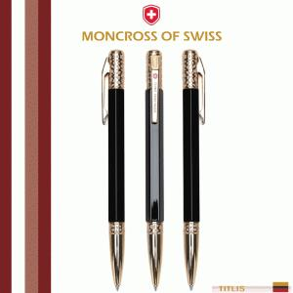 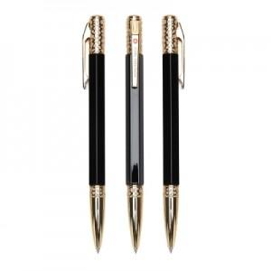

【상세/제작정보】 | <p><span style="font-size: 14pt;">※ 운임비 별도 발생 됩니다.</span></p>

【인쇄/포장옵션】 | 레이저, 이니셜인쇄 / 선물포장+쇼핑백동봉

【공급단가】 | 수량 | 10~ | 30~ | 50~ | 100~ | 500~
*VAT별도 | 단가 | 58,500원 | 54,900원 | 53,100원 | 51,800원 | 49,500원

【상품 URL】 | https://www.synergygift.co.kr:443/src/goods_detail.php?gdno=14000

